鉄筋决定のルール
円形人孔（水平方向鉄筋）
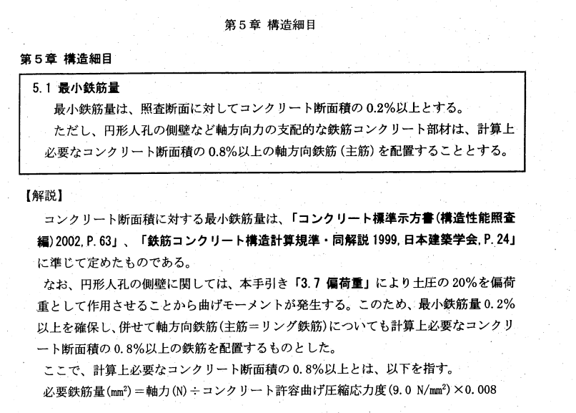

 |  |  |  |  |  |  |  |  |  |  |  |  |  |  | 都下水特人マニュアル P5-1

 | ■常時 |  | 壁厚60cmの場合 |  |  |  | 水平方向鉄筋
 | B1F～B8F（部材番号2～部材番号16） ※最下層B9Fは、矩形フレームのため除く
 | ① | コンクリート断面積の0.2%以上
 | B1F | 600 | × | 1,000 | × | 0.2 | % | ＝ | 1,200 | mm2 | < | 1548.4 | mm2 | （D22＠250）
 | B2F | 600 | × | 1,000 | × | 0.2 | % | ＝ | 1,200 | mm2 | < | 1548.4 | mm2 | （D22＠250）
 | B3F | 600 | × | 1,000 | × | 0.2 | % | ＝ | 1,200 | mm2 | < | 1548.4 | mm2 | （D22＠250）
 | B4F | 600 | × | 1,000 | × | 0.2 | % | ＝ | 1,200 | mm2 | < | 1548.4 | mm2 | （D22＠250）
 | B5F | 600 | × | 1,000 | × | 0.2 | % | ＝ | 1,200 | mm2 | < | 1548.4 | mm2 | （D22＠250）
 | B6F | 600 | × | 1,000 | × | 0.2 | % | ＝ | 1,200 | mm2 | < | 1548.4 | mm2 | （D22＠250）
 | B7F | 600 | × | 1,000 | × | 0.2 | % | ＝ | 1,200 | mm2 | < | 1548.4 | mm2 | （D22＠250）

 | ② | 計算上必要なコンクリート断面積の0.8%以上の軸方向鉄筋
 | B1F | 450.225 | ÷ | 9 | × | 0.8 | % | ＝ | 400 | mm2 | < | 1548.4 | mm2 | （D22＠250）
 | B2F | 717.788 | ÷ | 9 | × | 0.8 | % | ＝ | 638 | mm2 | < | 1548.4 | mm2 | （D22＠250）
 | B3F | 992.508 | ÷ | 9 | × | 0.8 | % | ＝ | 882 | mm2 | < | 1548.4 | mm2 | （D22＠250）
 | B4F | 1,182.994 | ÷ | 9 | × | 0.8 | % | ＝ | 1,052 | mm2 | < | 1548.4 | mm2 | （D22＠250）
 | B5F | 1,354.694 | ÷ | 9 | × | 0.8 | % | ＝ | 1,204 | mm2 | < | 1548.4 | mm2 | （D22＠250）
 | B6F | 1,526.394 | ÷ | 9 | × | 0.8 | % | ＝ | 1,357 | mm2 | < | 1548.4 | mm2 | （D22＠250）
 | B7F | 1,698.094 | ÷ | 9 | × | 0.8 | % | ＝ | 1,509 | mm2 | < | 1548.4 | mm2 | （D22＠250）
 | B8F | 1,869.794 | ÷ | 9 | × | 0.8 | % | ＝ | 1,662 | mm2 | < | 2026.8 | mm2 | （D25＠250）

円形人孔（縦方向鉄筋）
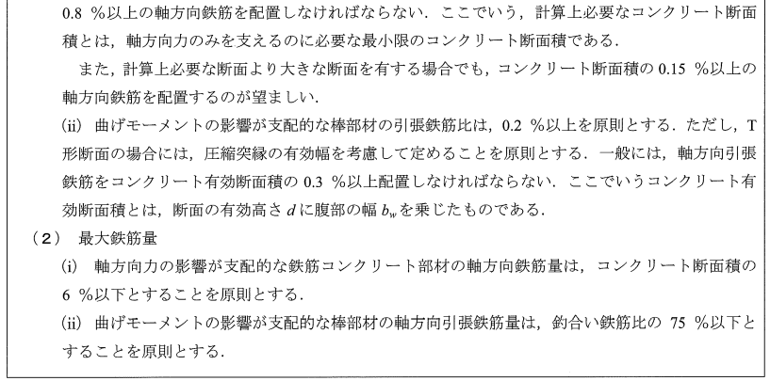

 |  |  |  |  |  |  |  |  |  |  |  |  |  |  | 2012年制定コンクリート標準示方書 P324

 | ■地震時 |  | 壁厚60cmの場合 |  |  |  | 縦方向鉄筋
 | B1F～B8F（部材番号2～部材番号16） ※最下層B9Fは、矩形フレームのため除く
 | ① | コンクリート断面積の0.15%以上
 | B1F | 600 | × | 1,000 | × | 0.15 | % | ＝ | 900 | mm2 | < | 1146 | mm2 | （D19＠250）
 | B2F | 600 | × | 1,000 | × | 0.15 | % | ＝ | 900 | mm2 | < | 1146 | mm2 | （D19＠250）
 | B3F | 600 | × | 1,000 | × | 0.15 | % | ＝ | 900 | mm2 | < | 1146 | mm2 | （D19＠250）
 | B4F | 600 | × | 1,000 | × | 0.15 | % | ＝ | 900 | mm2 | < | 1146 | mm2 | （D19＠250）
 | B5F | 600 | × | 1,000 | × | 0.15 | % | ＝ | 900 | mm2 | < | 1146 | mm2 | （D19＠250）
 | B6F | 600 | × | 1,000 | × | 0.15 | % | ＝ | 900 | mm2 | < | 1146 | mm2 | （D19＠250）
 | B7F | 600 | × | 1,000 | × | 0.15 | % | ＝ | 900 | mm2 | < | 1146 | mm2 | （D19＠250）
 | B8F | 600 | × | 1,000 | × | 0.15 | % | ＝ | 900 | mm2 | < | 1146 | mm2 | （D19＠250）

